Sheet1
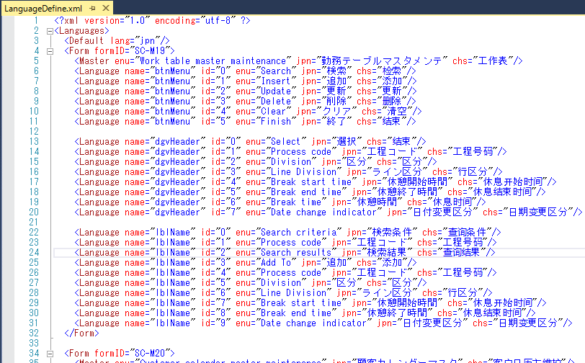
xmlフォーマット
 |  | デフォルト言語

 |  | 機能名前

 |  | ボタン名前

 |  | 明細一覧ヘーダ名前

 |  | 画面ラベル名前

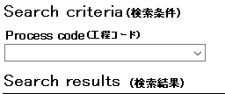
下記はラベル名前IDの説明
 | 例：

Language: ENU

Language: JPN または CHS

実装ソースの説明
 | 例：

名前設定ソース説明：
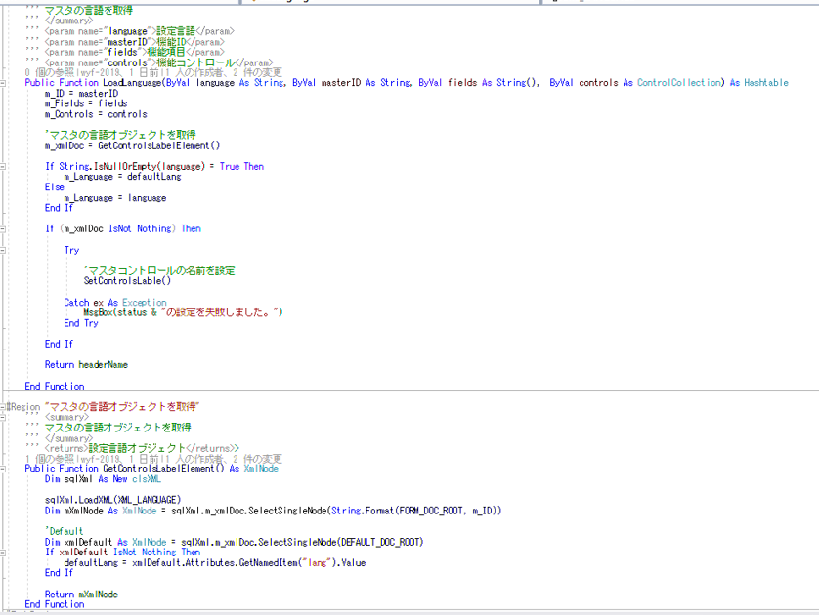

 |  |  | パラメータ

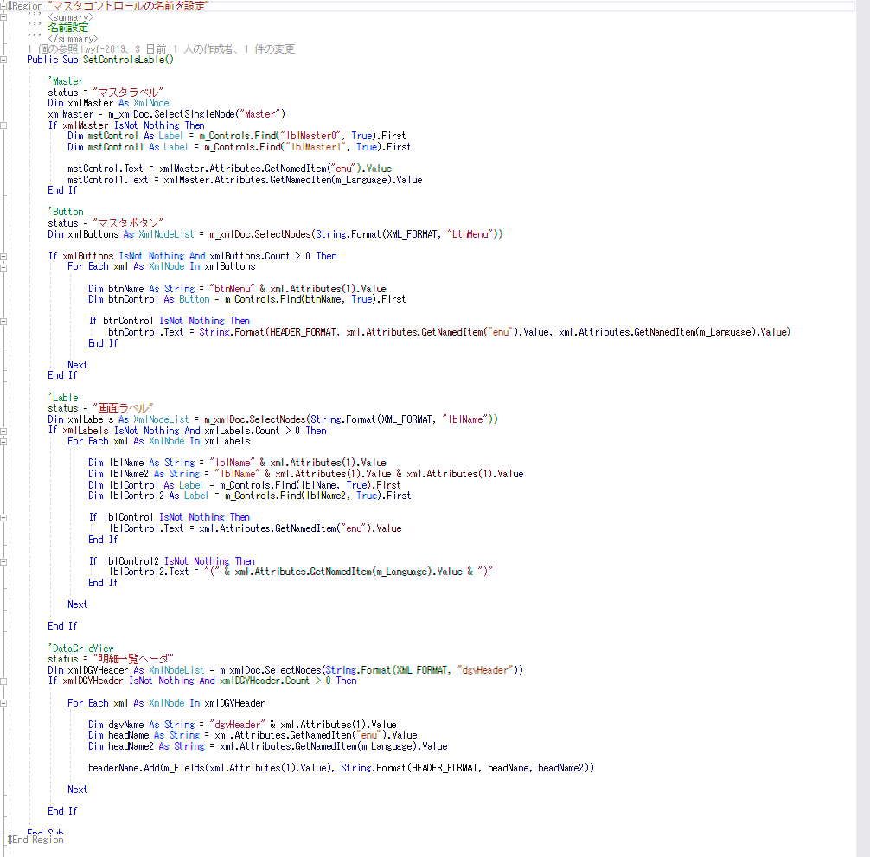

 |  |  | 機能名前設定

 |  |  | ボタン名前設定

 |  |  | 画面ラベル名前設定

 |  |  | 明細一覧ヘーダ名前設定

